상품제안서
오죽실크천 흑선(독판) 전통부채 | 상품코드: F00360

 |  |  |  |  |  |  | 02-412-0044 | www.easy1.co.kr
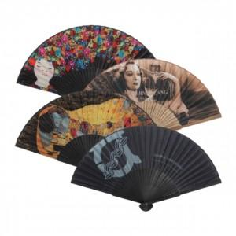

【상세/제작정보】

【인쇄/포장옵션】 | 풀칼라 / 이미지참조

【공급단가】 | 수량 | 1,000~ | 2,000~ | 3,000~ | 5,000~ | 10,000~
*VAT별도 | 단가 | 5,040원 | 4,860원 | 4,680원 | 4,500원 | 4,320원

【상품 URL】 | https://dev.easy1.co.kr:443/src/goods_detail.php?gdno=360

